Enlace Comprometido
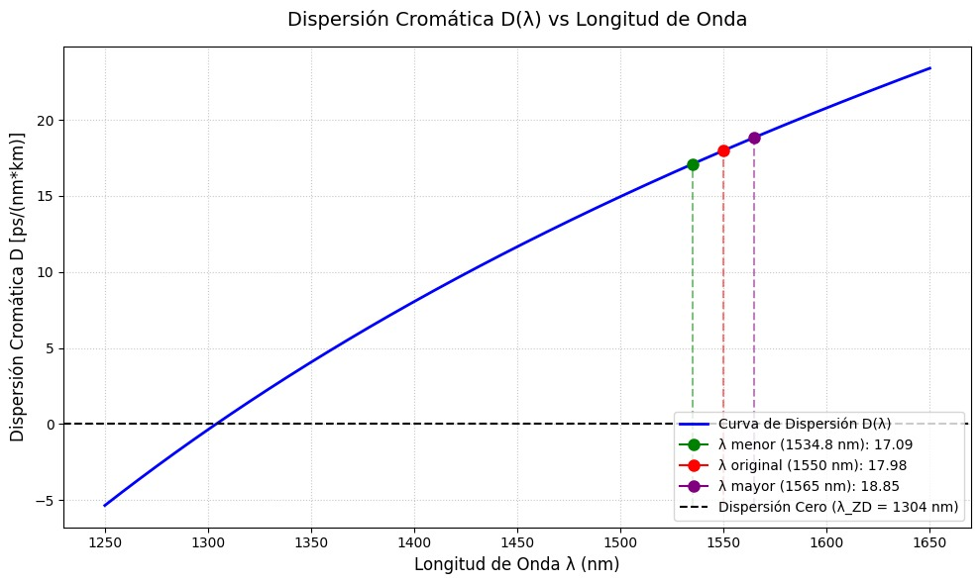
Benavidez - Rosario
Presupuesto de Potencia | Distancia (km) | Atenuación por km | Amplificación/Atenuación (dB) | Potencia acumulada (dBm) | 400 Gbps / Limite | NF (dB) | OSNR canal (dB) | OSNR canal (veces) | OSNR acumulada (dB) | OSNR acumulada (veces) | 1/GSNR NL | GSNR NL (dB) | GSNR NL (veces) | GSNR NL acumulada (dB) | GSNR NL acumulada (veces) | GSNR Total (dB)
Benavidez |  |  |  |  | 400
Transceiver |  |  |  | -9 |  |  | 38 | 6309.57 | 38 | 6309.57 | - | - | - | - | -
MUX+ |  |  | -10 | -19 | -17.52
Amplificador Booster |  |  | 21.5 | 2.5 |  | 6 | 32.931 | 1963.77 | 31.75 | 1497.65 | 4.902483931E-05 | 43.1 | 20397.82 | 43.1 | 20397.82 | 31.44638657
VOA (Booster) |  |  | 0 | 2.5
Fibra | 80 | 0.185 | -14.8 | -12.3 | V
Campana
VOA (Line In) |  |  | -6.5 | -18.8 | -18.02
Preamplificador |  |  | 21 | 2.2 |  | 5.5 | 33.631 | 2307.225 | 29.582 | 908.153 | - | - | - | - | - | 29.39241525
WSS+ (ROADM 1) |  |  | -10 | -7.8
WSS+ (ROADM 2) |  |  | -10 | -17.8 | -17.52
Amplificador Booster |  |  | 21.5 | 3.7 |  | 6 | 34.131 | 2588.749 | 28.276 | 672.304 | 1.985679163E-05 | 47.0 | 50360.60 | 41.6 | 14517.66 | 28.07905486
VOA (Booster) |  |  | -1.2 | 2.5
Fibra | 13 | 0.185 | -2.405 | 0.095 | V
Zarate
VOA (Line In) |  |  | -18.895 | -18.8 | -18.02
Preamplificador |  |  | 21 | 2.2 |  | 5.5 | 33.631 | 2307.225 | 27.165 | 520.605 | - | - | - | - | - | 27.01206866
WSS+ (ROADM 1) |  |  | -10 | -7.8
WSS+ (ROADM 2) |  |  | -10 | -17.8 | -17.52
Amplificador Booster |  |  | 21.5 | 3.7 |  | 6 | 34.131 | 2588.749 | 26.369 | 433.439 | 4.766479222E-05 | 43.21802296 | 20979.84599 | 39.33501051 | 8580.271902 | 26.15525245
VOA (Booster) |  |  | -1.2 | 2.5
Fibra | 67 | 0.185 | -12.395 | -9.895 | V
Baradero
VOA (Line In) |  |  | -8.905 | -18.8 | -18.02
Preamplificador |  |  | 21 | 2.2 |  | 5.5 | 33.631 | 2307.225 | 25.622 | 364.890 | - | - | - | - | - | 25.44074842
WSS+ (ROADM 1) |  |  | -10 | -7.8
WSS+ (ROADM 2) |  |  | -10 | -17.8 | -17.52
Amplificador Booster |  |  | 21.5 | 3.7 |  | 6 | 34.131 | 2588.749 | 25.0489 | 319.812 | 3.791659751E-05 | 44.21170641 | 26373.67447 | 38.11175476 | 6474.041461 | 24.83953841
VOA (Booster) |  |  | -1.2 | 2.5
Fibra | 34 | 0.185 | -6.29 | -3.79 | V
San Pedro BsAs
VOA (Line In) |  |  | -15.01 | -18.8 | -18.02
Preamplificador |  |  | 21 | 2.2 |  | 5.5 | 33.631 | 2307.225 | 24.485 | 280.878 | - | - | - | - | - | 24.30073597
WSS+ (ROADM 1) |  |  | -10 | -7.8
WSS+ (ROADM 2) |  |  | -10 | -17.8 | -17.52
Amplificador Booster |  |  | 21.5 | 3.7 |  | 6 | 34.131 | 2588.749 | 24.038 | 253.386 | 4.868303593E-05 | 43.12622346 | 20541.03613 | 37.14265463 | 5179.233169 | 23.83038956
VOA (Booster) |  |  | -1.2 | 2.5
Fibra | 76 | 0.185 | -14.06 | -11.56 | V
San Nicolas de los Arroyos
VOA (Line In) |  |  | -7.24 | -18.8 | -18.02
Preamplificador |  |  | 21 | 2.2 |  | 5.5 | 33.631 | 2307.225 | 23.585 | 228.312 | - | - | - | - | - | 23.39794385
WSS+ (ROADM 1) |  |  | -10 | -7.8
WSS+ (ROADM 2) |  |  | -10 | -17.8 | -17.52
Amplificador Booster |  |  | 21.5 | 3.7 |  | 6 | 34.131 | 2588.749 | 23.218 | 209.808 | 4.910159713E-05 | 43.08904381 | 20365.93631 | 36.1211646 | 4093.704212 | 23.00116145 | Recordar umbral de 23,5
VOA (Booster) |  |  | -1.2 | 2.5
Fibra | 81 | 0.185 | -14.985 | -12.485 | V
Rosario
VOA (Line In) |  |  | -6.315 | -18.8 | -18.02
Preamplificador |  |  | 21 | 2.2 |  | 5.5 | 33.63089987 | 2307.225203 | 22.84023743 | 192.3196868 | - | - | - | - | - | 22.64085614
DEMUX+ |  |  | -10 | -7.8
Transceiver |  |  |  | -7.8 | V
 |  |  |  |  | TOTAL |  |  |  | 22.84023743 | 192.320 |  |  |  | 36.1211646 | 4093.704212 | 22.64085614 | NO FUNCIONA
 |  |  |  |  | Requerido para 400 Gbps |  |  |  | 23.5 | 223.872 |  |  |  |  |  | 23.5

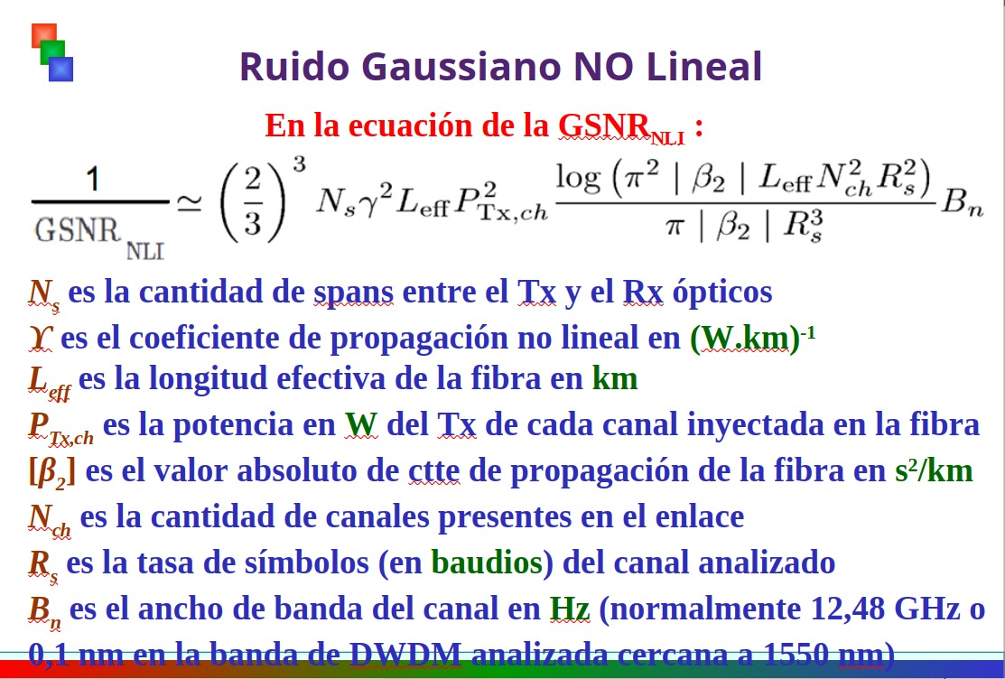
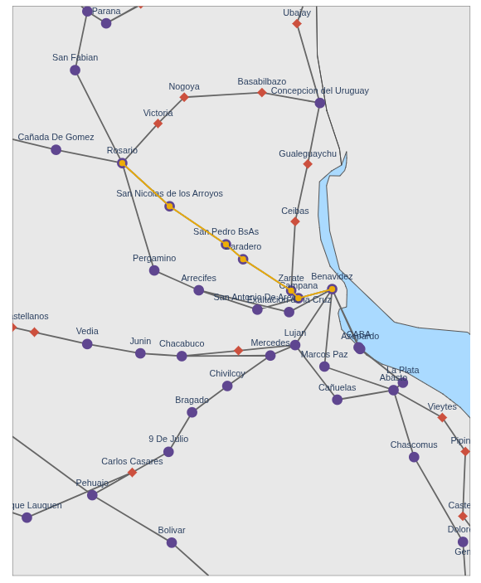
Longitud de onda | Coeficiente DC (ps/(nm.km) | Coeficiente DCF (ps/(nm.km) | Compensacion Transceiver ps/nm |  |  |  | Longitud de onda | Coeficiente DC (ps/(nm.km)
1550 nm | 18 | -17 | 12000 |  |  |  | 1534.8 nm - 195,4 THz | 17.09
Tramo | Distancia (km) | Dispersión tramo (ps/nm) | Dispersión acumulada (ps/nm) |  |  | Distancia (km) | Dispersión tramo (ps/nm) | Dispersión acumulada (ps/nm)
Benavidez-Campana | 80 | 1440 | 1440 |  |  | 80 | 1367.2 | 1367.2
Campana-Zarate | 13 | 234 | 1674 |  |  | 13 | 222.17 | 1589.37
Zarate-Baradero | 67 | 1206 | 2880 |  |  | 67 | 1145.03 | 2734.4
Baradero-San Pedro BsAs | 34 | 612 | 3492 |  |  | 34 | 581.06 | 3315.46
San Pedro BsAs-San Nicolas de los Arroyos | 76 | 1368 | 4860 |  |  | 76 | 1298.84 | 4614.3
San Nicolas de los Arroyos-Rosario | 81 | 1458 | 6318 |  |  | 81 | 1384.29 | 5998.59

 |  |  |  |  |  |  | Longitud de onda | Coeficiente DC (ps/(nm.km)
Cálculo PMD | 0.1 | Coeficiente PMD |  |  |  |  | 1565 nm - 191.7 THz | 18.85
Tramo | Distancia (km) | Dispersión (ps) |  |  |  | Distancia (km) | Dispersión tramo (ps/nm) | Dispersión acumulada (ps/nm)
Benavidez-Campana | 80 | 0.894427191 |  |  |  | 80 | 1508 | 1508
Campana-Zarate | 13 | 0.3605551275 |  |  |  | 13 | 245.05 | 1753.05
Zarate-Baradero | 67 | 0.8185352772 |  |  |  | 67 | 1262.95 | 3016
Baradero-San Pedro BsAs | 34 | 0.5830951895 |  |  |  | 34 | 640.9 | 3656.9
San Pedro BsAs-San Nicolas de los Arroyos | 76 | 0.8717797887 |  |  |  | 76 | 1432.6 | 5089.5
San Nicolas de los Arroyos-Rosario | 81 | 0.9 |  |  |  | 81 | 1526.85 | 6616.35
PMD Total |  | 4.428392574
 | El transceiver aguanta 10 [ps]

No linealidades
No Linealidades (COMPROMETIDO)
Tramo | Distancia (km) | Potencia de entrada a la fibra (dBm) | Longitud Efectiva (km) | Longitud No Lineal (km)
Benavidez-Campana | 80 | 2.5 | 22.6980346 | 655.0858979 | α (dB/km) | 0.0426
Campana-Zarate | 13 | 2.5 | 9.982251182 | 655.0858979
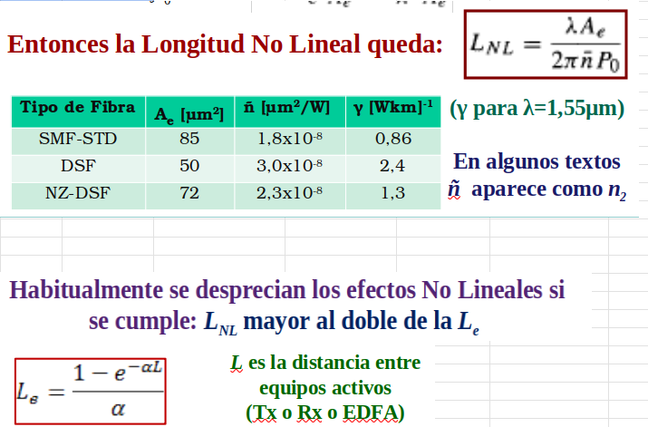
Zarate-Baradero | 67 | 2.5 | 22.12295429 | 655.0858979
Baradero-San Pedro BsAs | 34 | 2.5 | 17.95952568 | 655.0858979
San Pedro BsAs-San Nicolas | 76 | 2.5 | 22.5536286 | 655.0858979
San Nicolas-Rosario | 81 | 2.5 | 22.73045234 | 655.0858979
TOTAL | 351

No Linealidades (LARGO)
Tramo | Distancia (km) | Potencia de entrada a la fibra (dBm) | Longitud Efectiva (km) | Longitud No Lineal (km)
DinaHuapi-Comallo | 107 | 2.5 | 23.22927685 | 655.0858979
Comallo-IngJacobacci | 95 | 5.48 | 23.06506695 | 329.8361484
IngJacobacci-Maquinchao | 77 | 5.48 | 22.59206855 | 329.8361484
Maquinchao-LosMenucos | 74 | 5.48 | 22.47165739 | 329.8361484
LosMenucos-MinistroRamosMexia | 96 | 5.48 | 23.08217824 | 329.8361484
MinistroRamosMexia-NahuelNiyeu | 64 | 5.48 | 21.93859428 | 329.8361484
NahuelNiyeu-AguadaCecilio | 79 | 5.48 | 22.66420609 | 329.8361484
TOTAL | 592

Enlace Largo
Dina Huapi - Aguada Cecilio
Presupuesto de Potencia | Distancia (km) | Atenuación por km | Amplificación/Atenuación (dB) | Potencia acumulada (dBm) | 100 Gbps / Limite | NF (dB) | OSNR canal (dB) | OSNR canal (veces) | OSNR acumulada (dB) | OSNR acumulada (veces) | 1/GSNR NL | GSNR NL (dB) | GSNR NL (veces) | GSNR NL acumulada (dB) | GSNR NL acumulada (veces) | GSNR Total (dB)
Dina Huapi |  |  |  |  | 100
Transceiver |  |  |  | -9 |  |  | 38 | 6309.573445 | 38 | 6309.573445 | - | - | - | - | -
MUX+ |  |  | -10 | -19 | -17.52
Amplificador Booster |  |  | 21.5 | 2.5 |  | 6 | 32.931 | 1963.77 | 31.75 | 1497.65 | 0.0003472188697 | 34.6 | 2880.03 | 34.6 | 2880.03 | 29.93562397
VOA (BOOSTER) |  |  | 0 | 2.5
Fibra | 107 | 0.185 | -19.795 | -17.295 | V
Comallo
VOA (ILA) |  |  | -2.225 | -19.52 | -19.52
Amplificador (Comallo) |  |  | 25 | 5.48 |  | 5.5 | 32.91089987 | 1954.74 | 29.28 | 847.97 | 0.001358880492 | 28.7 | 735.90 | 27.7 | 586.13 | 25.397955
Fibra | 95 | 0.185 | -17.575 | -12.095 | V
Ing. Jacobacci
VOA (ILA) |  |  | -7.425 | -19.52 | -19.52
Amplificador (Ing. Jacobacci) |  |  | 25 | 5.48 |  | 5.5 | 32.91089987 | 1954.74 | 27.72 | 591.41 | 0.001327959362 | 28.8 | 753.04 | 25.2 | 329.59 | 23.25605077
Fibra | 77 | 0.185 | -14.245 | -8.765 | V
Maquinchao
VOA (ILA) |  |  | -10.755 | -19.52 | -19.52
Amplificador (Maquinchao) |  |  | 25 | 5.48 |  | 5.5 | 32.91089987 | 1954.74 | 26.57 | 454.04 | 0.001320098037 | 28.8 | 757.52 | 23.6 | 229.67 | 21.83321383
Fibra | 74 | 0.185 | -13.69 | -8.21 | V
Los Menucos
VOA (ILA) |  |  | -11.31 | -19.52 | -19.52
Amplificador (Los Menucos) |  |  | 25 | 5.48 |  | 5.5 | 32.91089987 | 1954.74 | 25.66 | 368.46 | 0.001360000296 | 28.7 | 735.29 | 22.4 | 175.00 | 20.74266454
Fibra | 96 | 0.185 | -17.76 | -12.28 | V
Ministro Ramos Mexía
VOA (ILA) |  |  | -7.24 | -19.52 | -19.52
Amplificador (Ministro Ramos Mexía) |  |  | 25 | 5.48 |  | 5.5 | 32.91089987 | 1954.74 | 24.91 | 310.02 | 0.001285346651 | 28.9 | 778.00 | 21.6 | 145.84 | 19.96428226
Fibra | 64 | 0.185 | -11.84 | -6.36 | V
Nahuel Niyeu
VOA (ILA) |  |  | -13.16 | -19.52 | -19.52
Amplificador (Nahuel Niyeu) |  |  | 25 | 5.48 |  | 5.5 | 32.91089987 | 1954.74 | 24.27 | 267.58 | 0.001332671037 | 28.8 | 750.37 | 20.9 | 121.64 | 19.22324416
Fibra | 79 | 0.185 | -14.615 | -9.135 | V
Aguada Cecilio
VOA (Line In) |  |  | -9.665 | -18.8 | -18.02
Preamplificador |  |  | 21 | 2.2 |  | 5.5 | 33.63089987 | 2307.23 | 23.80 | 239.77 | - | - | - | - | - | 19.06862446
DEMUX+ |  |  | -10 | -7.8
Transceiver |  |  |  | -7.8 | V
 |  |  |  |  | TOTAL |  |  |  | 23.80 | 239.774 |  |  |  | 20.9 | 121.64 | 19.06862446 | FUNCIONA
 |  |  |  |  | Requerido para 100 Gbps |  |  |  | 11.8 | 15.136 |  |  |  |  |  | 11.8
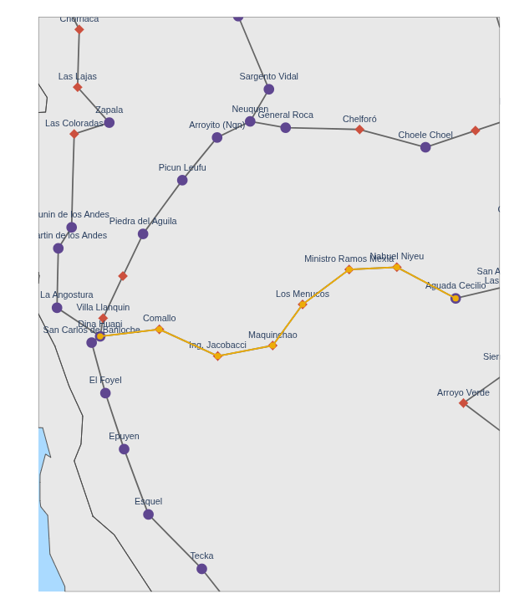
Longitud de onda | Coeficiente DC (ps/(nm.km) | Coeficiente DCF (ps/(nm.km) | Compensacion Transceiver ps/nm |  |  |  | Longitud de onda | Coeficiente DC (ps/(nm.km)
1550 nm | 18 | -17 | 77000 |  |  |  | 1534.8 nm - 195,4 THz | 17.09
Tramo | Distancia (km) | Dispersión tramo (ps/nm) | Dispersión acumulada (ps/nm) |  |  | Distancia (km) | Dispersión tramo (ps/nm) | Dispersión acumulada (ps/nm)
DinaHuapi-Comallo | 107 | 1926 | 1926 |  |  | 107 | 1828.63 | 1828.63
Comallo-IngJacobacci | 95 | 1710 | 3636 |  |  | 95 | 1623.55 | 3452.18
IngJacobacci-Maquinchao | 77 | 1386 | 5022 |  |  | 77 | 1315.93 | 4768.11
Maquinchao-LosMenucos | 74 | 1332 | 6354 |  |  | 74 | 1264.66 | 6032.77
LosMenucos-MinistroRamosMexia | 96 | 1728 | 8082 |  |  | 96 | 1640.64 | 7673.41
MinistroRamosMexia-NahuelNiyeu | 64 | 1152 | 9234 |  |  | 64 | 1093.76 | 8767.17
NahuelNiyeu-AguadaCecilio | 79 | 1422 | 10656 |  |  | 79 | 1350.11 | 10117.28

 |  |  |  |  |  |  | Longitud de onda | Coeficiente DC (ps/(nm.km)
Cálculo PMD | 0.1 | Coeficiente PMD |  |  |  |  | 1565 nm - 191.7 THz | 18.85
Tramo | Distancia (km) | Dispersión (ps) |  |  |  | Distancia (km) | Dispersión tramo (ps/nm) | Dispersión acumulada (ps/nm)
DinaHuapi-Comallo | 107 | 1.034408043 |  |  |  | 107 | 2016.95 | 2016.95
Comallo-IngJacobacci | 95 | 0.9746794345 |  |  |  | 95 | 1790.75 | 3807.7
IngJacobacci-Maquinchao | 77 | 0.8774964387 |  |  |  | 77 | 1451.45 | 5259.15
Maquinchao-LosMenucos | 74 | 0.8602325267 |  |  |  | 74 | 1394.9 | 6654.05
LosMenucos-MinistroRamosMexia | 96 | 0.9797958971 |  |  |  | 96 | 1809.6 | 8463.65
MinistroRamosMexia-NahuelNiyeu | 64 | 0.8 |  |  |  | 64 | 1206.4 | 9670.05
NahuelNiyeu-AguadaCecilio | 79 | 0.8888194417 |  |  |  | 79 | 1489.15 | 11159.2
PMD Total |  | 6.415431782
 | El transceiver aguanta 30 [ps]

